Расчет ДУ
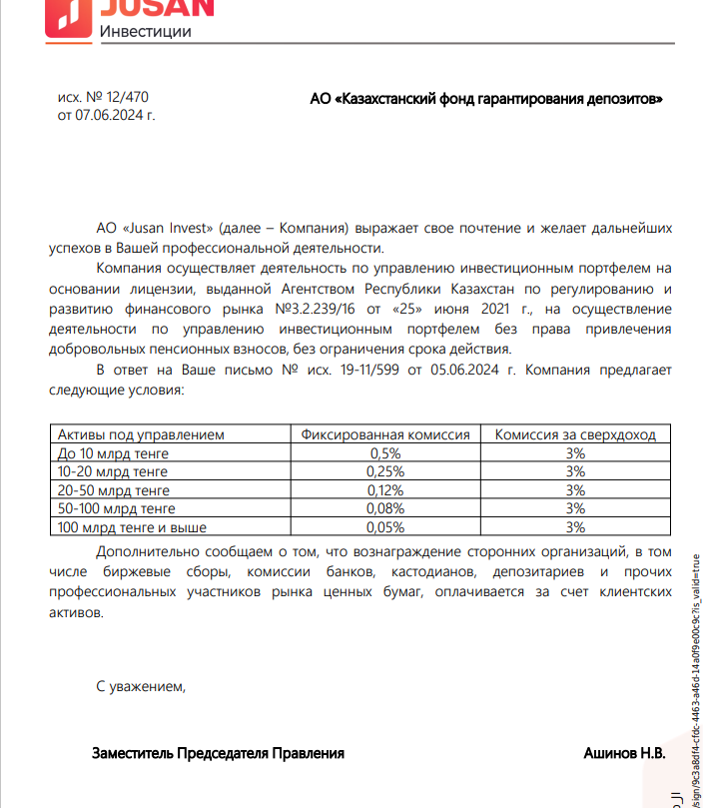
Средняя грязная | Сумма комиссий кроме ДУ | Месячная доля комиссии ДУ | Оплаченная комиссия ДУ за июль | Фактическая комиссия за июль (без корректировки) | Корректировка комиссии ДУ за июль | Комиссия ДУ за август | К оплате
31,961,874,438.2 | 1,075,954.64 | 3,196,187.44 | 3,194,457.39 | 3,194,454.36 | -3.03 | 3,195,760.23 | 3,195,757.20

